DispCombustible
Disponibilidad de combustibles

Regresar al sitio

Los estudios energéticos consideran cantidades de combustibles "suficientes" para que los recursos puedan generar a la maxima capacidad de potencia que resulte luego de la aplicación de los indices disponibilidad (ICP e IH obtenidos de la información histórica de estados de las maquinas) a los MW disponibles (considerando los mantenimientos) en cada etapa del horizonte. A continuación y a manera de ilustración se muestran valores "aproximados" de los consumos maximos de combustibles que podrían usarse en el modelo y su comparación (referencia) con las declaraciones de contratos de combustible realziadas en la última verificación anual de ENFICC. Este modelado tiene como objetivo obtener las cantidades requeridas por el parque termoelectrico segun sus parametros técnicos.

Gas Natural
(Nacional e Importado)
C_CANDELARIA ELTESORITO
FLORES 1
FLORES4 PROELECTRIC1 PROELECTRIC2
TEBSAB
BARRANQUILL3
BARRANQUILL4
Combustible Liquidos (FO,Combustoleo,GLP)
CARTAGENA1
CARTAGENA2
CARTAGENA3
TERMOCARIBE1
TERMOCARIBE3
TERMONORTE
Carbón
GUAJIRA1
GUAJIRA2
TC_GECELCA3 TC_GECELCA32
Consumo máximo posible en el modelo :
CEN*(1-ICP)*HR

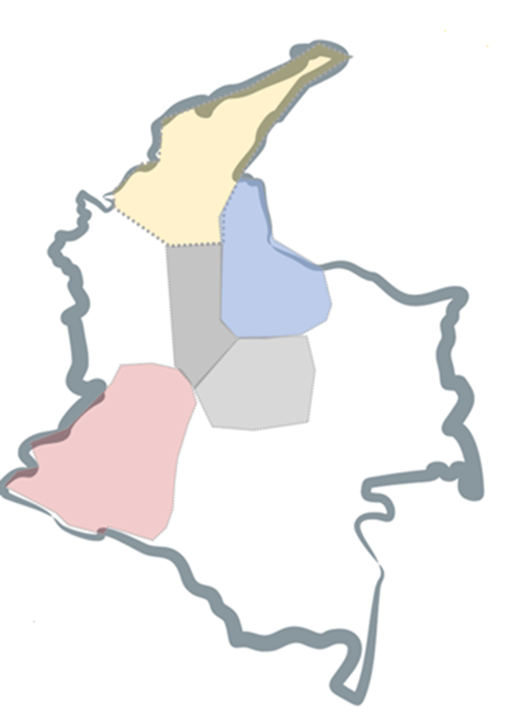
 | CEN | Capacidad Efectiva Neta (Expresada en energía)
 | ICP | Indisponibilidad de Corto Plazo
 | HR | Heat Rate

Carbón
TASAJERO 1
TASAJERO 2
Gas nacional
MERILECTRICA

Combustible Liquidos (ACPM)
TERMOSIERRA
Gas Natural Nacional
TERMOCENTRO MERILECTRICA
Carbón
PAIPA 1
PAIPA 2
PAIPA 3
PAIPA 4
ZIPAEMG2
ZIPAEMG3
ZIPAEMG4
ZIPAEMG5
Gas Natural Nacional
TERMOYOPALG2
TERMOYOPALG3
TERMOYOPALG4 TERMOYOPALG5

Combustible Liquidos (ACPM)
TERMODORADA1
TERMOEMCALI
TERMOVALLE

Senda_Embalse
Senda de Referencia del Embalse
Nota: se muestra la evolución del embalse en resolución diaria. Dado que el modelo entrega los resultados para el final de la etapa de resolución semanal, los datos fueron obtenidos a partir de interpolaciones lineales de los datos semanales

Regresar al sitio

Embalse Agregado del SIN
Fecha | Embalse SIN Diario [%]
2026-05-01 | 62.14%
2026-05-02 | 62.47%
2026-05-03 | 62.79%
2026-05-04 | 62.91%
2026-05-05 | 63.03%
2026-05-06 | 63.14%
2026-05-07 | 63.26%
2026-05-08 | 63.38%
2026-05-09 | 63.50%
2026-05-10 | 63.62%
2026-05-11 | 63.84%
2026-05-12 | 64.06%
2026-05-13 | 64.28%
2026-05-14 | 64.50%
2026-05-15 | 64.71%
2026-05-16 | 64.93%
2026-05-17 | 65.15%
2026-05-18 | 65.46%
2026-05-19 | 65.76%
2026-05-20 | 66.06%
2026-05-21 | 66.37%
2026-05-22 | 66.67%
2026-05-23 | 66.97%
2026-05-24 | 67.27%
2026-05-25 | 67.56%
2026-05-26 | 67.84%
2026-05-27 | 68.12%
2026-05-28 | 68.40%
2026-05-29 | 68.69%
2026-05-30 | 68.97%
2026-05-31 | 69.25%
2026-06-01 | 69.52%
2026-06-02 | 69.79%
2026-06-03 | 70.06%
2026-06-04 | 70.33%
2026-06-05 | 70.60%
2026-06-06 | 70.86%
2026-06-07 | 71.13%
2026-06-08 | 71.39%
2026-06-09 | 71.64%
2026-06-10 | 71.89%
2026-06-11 | 72.15%
2026-06-12 | 72.40%
2026-06-13 | 72.65%
2026-06-14 | 72.90%
2026-06-15 | 73.14%
2026-06-16 | 73.37%
2026-06-17 | 73.60%
2026-06-18 | 73.83%
2026-06-19 | 74.06%
2026-06-20 | 74.29%
2026-06-21 | 74.52%
2026-06-22 | 74.72%
2026-06-23 | 74.92%
2026-06-24 | 75.12%
2026-06-25 | 75.32%
2026-06-26 | 75.52%
2026-06-27 | 75.73%
2026-06-28 | 75.93%
2026-06-29 | 76.18%
2026-06-30 | 76.44%
2026-07-01 | 76.69%
2026-07-02 | 76.95%
2026-07-03 | 77.21%
2026-07-04 | 77.46%
2026-07-05 | 77.72%
2026-07-06 | 77.94%
2026-07-07 | 78.15%
2026-07-08 | 78.37%
2026-07-09 | 78.59%
2026-07-10 | 78.80%
2026-07-11 | 79.02%
2026-07-12 | 79.24%
2026-07-13 | 79.40%
2026-07-14 | 79.57%
2026-07-15 | 79.74%
2026-07-16 | 79.90%
2026-07-17 | 80.07%
2026-07-18 | 80.24%
2026-07-19 | 80.40%
2026-07-20 | 80.55%
2026-07-21 | 80.70%
2026-07-22 | 80.85%
2026-07-23 | 81.00%
2026-07-24 | 81.14%
2026-07-25 | 81.29%
2026-07-26 | 81.44%
2026-07-27 | 81.53%
2026-07-28 | 81.62%
2026-07-29 | 81.71%
2026-07-30 | 81.80%
2026-07-31 | 81.88%
2026-08-01 | 81.97%
2026-08-02 | 82.06%
2026-08-03 | 82.11%
2026-08-04 | 82.17%
2026-08-05 | 82.22%
2026-08-06 | 82.27%
2026-08-07 | 82.32%
2026-08-08 | 82.37%
2026-08-09 | 82.42%
2026-08-10 | 82.43%
2026-08-11 | 82.44%
2026-08-12 | 82.45%
2026-08-13 | 82.46%
2026-08-14 | 82.46%
2026-08-15 | 82.47%
2026-08-16 | 82.48%
2026-08-17 | 82.48%
2026-08-18 | 82.47%
2026-08-19 | 82.47%
2026-08-20 | 82.46%
2026-08-21 | 82.46%
2026-08-22 | 82.45%
2026-08-23 | 82.45%
2026-08-24 | 82.35%
2026-08-25 | 82.25%
2026-08-26 | 82.15%
2026-08-27 | 82.05%
2026-08-28 | 81.94%
2026-08-29 | 81.84%
2026-08-30 | 81.74%
2026-08-31 | 81.60%
2026-09-01 | 81.45%
2026-09-02 | 81.31%
2026-09-03 | 81.17%
2026-09-04 | 81.02%
2026-09-05 | 80.88%
2026-09-06 | 80.74%
2026-09-07 | 80.58%
2026-09-08 | 80.43%
2026-09-09 | 80.28%
2026-09-10 | 80.13%
2026-09-11 | 79.98%
2026-09-12 | 79.82%
2026-09-13 | 79.67%
2026-09-14 | 79.53%
2026-09-15 | 79.38%
2026-09-16 | 79.23%
2026-09-17 | 79.09%
2026-09-18 | 78.94%
2026-09-19 | 78.80%
2026-09-20 | 78.65%
2026-09-21 | 78.59%
2026-09-22 | 78.53%
2026-09-23 | 78.47%
2026-09-24 | 78.41%
2026-09-25 | 78.35%
2026-09-26 | 78.29%
2026-09-27 | 78.23%
2026-09-28 | 78.18%
2026-09-29 | 78.13%
2026-09-30 | 78.09%
2026-10-01 | 78.04%
2026-10-02 | 77.99%
2026-10-03 | 77.94%
2026-10-04 | 77.89%
2026-10-05 | 77.89%
2026-10-06 | 77.88%
2026-10-07 | 77.87%
2026-10-08 | 77.86%
2026-10-09 | 77.86%
2026-10-10 | 77.85%
2026-10-11 | 77.84%
2026-10-12 | 77.87%
2026-10-13 | 77.90%
2026-10-14 | 77.93%
2026-10-15 | 77.95%
2026-10-16 | 77.98%
2026-10-17 | 78.01%
2026-10-18 | 78.04%
2026-10-19 | 78.11%
2026-10-20 | 78.18%
2026-10-21 | 78.25%
2026-10-22 | 78.33%
2026-10-23 | 78.40%
2026-10-24 | 78.47%
2026-10-25 | 78.54%
2026-10-26 | 78.70%
2026-10-27 | 78.86%
2026-10-28 | 79.02%
2026-10-29 | 79.18%
2026-10-30 | 79.34%
2026-10-31 | 79.50%
2026-11-01 | 79.66%
2026-11-02 | 79.82%
2026-11-03 | 79.98%
2026-11-04 | 80.14%
2026-11-05 | 80.31%
2026-11-06 | 80.47%
2026-11-07 | 80.63%
2026-11-08 | 80.80%
2026-11-09 | 80.93%
2026-11-10 | 81.06%
2026-11-11 | 81.19%
2026-11-12 | 81.32%
2026-11-13 | 81.45%
2026-11-14 | 81.58%
2026-11-15 | 81.71%
2026-11-16 | 81.77%
2026-11-17 | 81.84%
2026-11-18 | 81.91%
2026-11-19 | 81.98%
2026-11-20 | 82.05%
2026-11-21 | 82.12%
2026-11-22 | 82.19%
2026-11-23 | 82.26%
2026-11-24 | 82.33%
2026-11-25 | 82.40%
2026-11-26 | 82.47%
2026-11-27 | 82.54%
2026-11-28 | 82.61%
2026-11-29 | 82.69%
2026-11-30 | 82.55%

GenTermicaSIN
Generación térmica del SIN

Regresar al sitio
Nota: la generación térmica máxima es la obtenida del modelo energético considerando los índices de indisponibilidad de generación y los mantenimientos informados por los agentes.
GWh/dia
Generación Térmica
ETAPA | GT Senda
2026-05-01 | 28.88
2026-05-02 | 28.88
2026-05-03 | 28.88
2026-05-04 | 30.71
2026-05-05 | 30.71
2026-05-06 | 30.71
2026-05-07 | 30.71
2026-05-08 | 30.71
2026-05-09 | 30.71
2026-05-10 | 30.71
2026-05-11 | 34.16
2026-05-12 | 34.16
2026-05-13 | 34.16
2026-05-14 | 34.16
2026-05-15 | 34.16
2026-05-16 | 34.16
2026-05-17 | 34.16
2026-05-18 | 35.44
2026-05-19 | 35.44
2026-05-20 | 35.44
2026-05-21 | 35.44
2026-05-22 | 35.44
2026-05-23 | 35.44
2026-05-24 | 35.44
2026-05-25 | 34.22
2026-05-26 | 34.22
2026-05-27 | 34.22
2026-05-28 | 34.22
2026-05-29 | 34.22
2026-05-30 | 34.22
2026-05-31 | 34.22
2026-06-01 | 32.11
2026-06-02 | 32.11
2026-06-03 | 32.11
2026-06-04 | 32.11
2026-06-05 | 32.11
2026-06-06 | 32.11
2026-06-07 | 32.11
2026-06-08 | 36.59
2026-06-09 | 36.59
2026-06-10 | 36.59
2026-06-11 | 36.59
2026-06-12 | 36.59
2026-06-13 | 36.59
2026-06-14 | 36.59
2026-06-15 | 34.43
2026-06-16 | 34.43
2026-06-17 | 34.43
2026-06-18 | 34.43
2026-06-19 | 34.43
2026-06-20 | 34.43
2026-06-21 | 34.43
2026-06-22 | 37.61
2026-06-23 | 37.61
2026-06-24 | 37.61
2026-06-25 | 37.61
2026-06-26 | 37.61
2026-06-27 | 37.61
2026-06-28 | 37.61
2026-06-29 | 42.37
2026-06-30 | 42.37
2026-07-01 | 42.37
2026-07-02 | 42.37
2026-07-03 | 42.37
2026-07-04 | 42.37
2026-07-05 | 42.37
2026-07-06 | 44.82
2026-07-07 | 44.82
2026-07-08 | 44.82
2026-07-09 | 44.82
2026-07-10 | 44.82
2026-07-11 | 44.82
2026-07-12 | 44.82
2026-07-13 | 44.18
2026-07-14 | 44.18
2026-07-15 | 44.18
2026-07-16 | 44.18
2026-07-17 | 44.18
2026-07-18 | 44.18
2026-07-19 | 44.18
2026-07-20 | 43.77
2026-07-21 | 43.77
2026-07-22 | 43.77
2026-07-23 | 43.77
2026-07-24 | 43.77
2026-07-25 | 43.77
2026-07-26 | 43.77
2026-07-27 | 47.51
2026-07-28 | 47.51
2026-07-29 | 47.51
2026-07-30 | 47.51
2026-07-31 | 47.51
2026-08-01 | 47.51
2026-08-02 | 47.51
2026-08-03 | 47.78
2026-08-04 | 47.78
2026-08-05 | 47.78
2026-08-06 | 47.78
2026-08-07 | 47.78
2026-08-08 | 47.78
2026-08-09 | 47.78
2026-08-10 | 49.10
2026-08-11 | 49.095
2026-08-12 | 49.095
2026-08-13 | 49.095
2026-08-14 | 49.095
2026-08-15 | 49.095
2026-08-16 | 49.095
2026-08-17 | 48.01
2026-08-18 | 48.01
2026-08-19 | 48.01
2026-08-20 | 48.01
2026-08-21 | 48.01
2026-08-22 | 48.01
2026-08-23 | 48.01
2026-08-24 | 49.958
2026-08-25 | 49.958
2026-08-26 | 49.958
2026-08-27 | 49.958
2026-08-28 | 49.958
2026-08-29 | 49.958
2026-08-30 | 49.958
2026-08-31 | 48.752
2026-09-01 | 48.752
2026-09-02 | 48.752
2026-09-03 | 48.752
2026-09-04 | 48.752
2026-09-05 | 48.752
2026-09-06 | 48.752
2026-09-07 | 48.806
2026-09-08 | 48.806
2026-09-09 | 48.806
2026-09-10 | 48.806
2026-09-11 | 48.806
2026-09-12 | 48.806
2026-09-13 | 48.806
2026-09-14 | 50.318
2026-09-15 | 50.318
2026-09-16 | 50.318
2026-09-17 | 50.318
2026-09-18 | 50.318
2026-09-19 | 50.318
2026-09-20 | 50.318
2026-09-21 | 52.008
2026-09-22 | 52.008
2026-09-23 | 52.008
2026-09-24 | 52.008
2026-09-25 | 52.008
2026-09-26 | 52.008
2026-09-27 | 52.008
2026-09-28 | 53.671
2026-09-29 | 53.671
2026-09-30 | 53.671
2026-10-01 | 53.671
2026-10-02 | 53.671
2026-10-03 | 53.671
2026-10-04 | 53.671
2026-10-05 | 52.835
2026-10-06 | 52.835
2026-10-07 | 52.835
2026-10-08 | 52.835
2026-10-09 | 52.835
2026-10-10 | 52.835
2026-10-11 | 52.835
2026-10-12 | 53.358
2026-10-13 | 53.358
2026-10-14 | 53.358
2026-10-15 | 53.358
2026-10-16 | 53.358
2026-10-17 | 53.358
2026-10-18 | 53.358
2026-10-19 | 56.046
2026-10-20 | 56.046
2026-10-21 | 56.046
2026-10-22 | 56.046
2026-10-23 | 56.046
2026-10-24 | 56.046
2026-10-25 | 56.046
2026-10-26 | 56.31
2026-10-27 | 56.31
2026-10-28 | 56.31
2026-10-29 | 56.31
2026-10-30 | 56.31
2026-10-31 | 56.31
2026-11-01 | 56.31
2026-11-02 | 57.368
2026-11-03 | 57.368
2026-11-04 | 57.368
2026-11-05 | 57.368
2026-11-06 | 57.368
2026-11-07 | 57.368
2026-11-08 | 57.368
2026-11-09 | 57.39
2026-11-10 | 57.39
2026-11-11 | 57.39
2026-11-12 | 57.39
2026-11-13 | 57.39
2026-11-14 | 57.39
2026-11-15 | 57.39
2026-11-16 | 56.972
2026-11-17 | 56.972
2026-11-18 | 56.972
2026-11-19 | 56.972
2026-11-20 | 56.972
2026-11-21 | 56.972
2026-11-22 | 56.972
2026-11-23 | 59.1
2026-11-24 | 59.1
2026-11-25 | 59.1
2026-11-26 | 59.1
2026-11-27 | 59.1
2026-11-28 | 59.1
2026-11-29 | 59.1
2026-11-30 | 62.13

Objetivo

Objetivo y apéndice del informe

Regresar al sitio

Este documento tiene como objetivo publicar la senda de referencia y documentos soporte, según lo establecido en el artículo 5, literal e. de la Resolución CREG 209 del 2020. A continuación, se muestra el contenido del documento.

 | Metodología. Contiene una explicación general del procedimiento aplicado
 | 1. Senda de Referencia del Embalse. Se presenta la evolución del embalse agregado del SIN en porcentaje y resolución diara para la estación de Invierno 2026.
 | 2. Información Básica. Se presenta una descripción general de la información, parámetros y supuestos considerados definidos por la CREG, para la determinación de la senda de referencia del embalse.
 | 3. Detalle de supuestos. Contiene una explicación detallada de los supuestos considerados para la determinación de la senda de referencia del embalse.
 | 4. Resumen de resultados. Se muestran resultados de generación térmica del SIN

Metodología
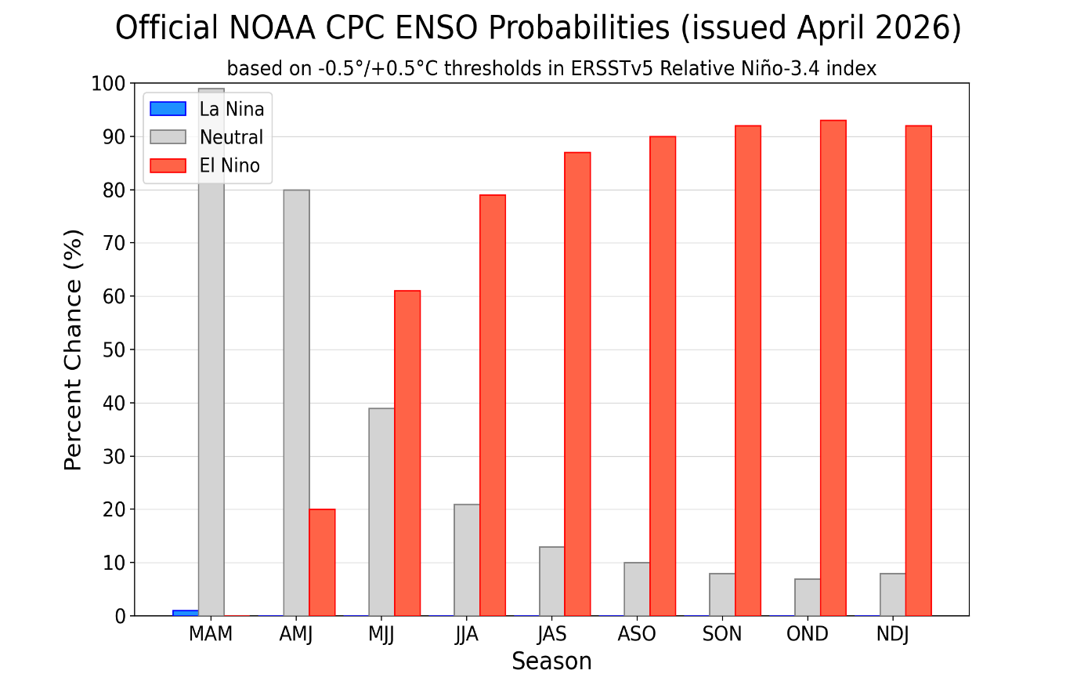
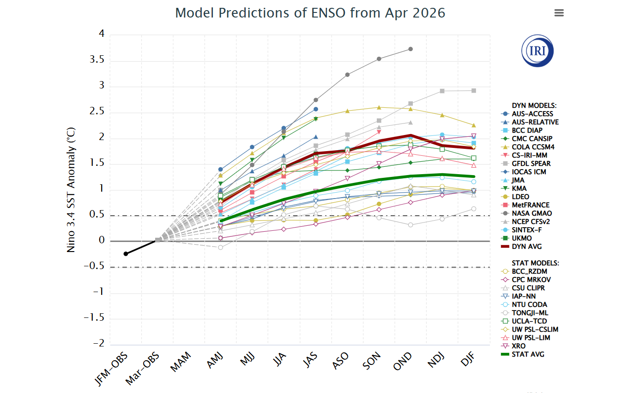
Metodología

Regresar al sitio

Teniendo en cuenta las condiciones climáticas actuales de probabilidades del fenómeno “El Niño” superiores a 90%, se considera apropiado que la senda de invierno del año 2026 a definir considere un enfoque estocástico condicionado a variable climática como metodología para la generación de las series sintéticas utilizadas como insumo.

EscenariosHidrológicos
Escenarios hidrológicos considerados

Regresar al sitio

El escenario de hidrología estocástica se planteó como un seguimiento al comportamiento histórico completo del sistema, a través de la construcción de 100 escenarios. Los rangos de hidrología obtenidos representan un espectro en el cual se espera la mayor probabilidad de ocurrencia de las condiciones climáticas futuras, a partir de la correlación de la hidrología histórica para el periodo verano 2026–2027. Dada la incertidumbre asociada al inicio y al impacto de dichas condiciones, se realizó un análisis de tipo estocástico considerando la correlación con la variable climática asociada a las condiciones de El Niño.
Las siguientes graficas ilustran el espectro de las 100 series y el promedio de las series

Aportes Hidricos al SIN [GWh/dia]
 | Gwh/día
ETAPA | Min | Prom | Max
27-Apr-26 | 123.28 | 208.80 | 364.04
4-May-26 | 130.13 | 231.09 | 453.80
11-May-26 | 141.15 | 249.66 | 458.80
18-May-26 | 139.87 | 255.44 | 399.91
25-May-26 | 139.10 | 255.06 | 372.10
1-Jun-26 | 128.97 | 257.87 | 411.89
8-Jun-26 | 87.20 | 252.80 | 469.67
15-Jun-26 | 129.18 | 243.82 | 517.20
22-Jun-26 | 128.47 | 241.66 | 558.54
29-Jun-26 | 110.18 | 235.90 | 415.91
6-Jul-26 | 121.60 | 231.63 | 398.89
13-Jul-26 | 129.76 | 223.03 | 345.80
20-Jul-26 | 112.29 | 216.88 | 335.47
27-Jul-26 | 110.37 | 205.72 | 303.71
3-Aug-26 | 104.48 | 196.43 | 303.17
10-Aug-26 | 96.87 | 192.88 | 336.20
17-Aug-26 | 104.59 | 184.53 | 299.00
24-Aug-26 | 92.49 | 169.40 | 238.96
31-Aug-26 | 88.92 | 162.76 | 234.51
7-Sep-26 | 87.37 | 161.37 | 277.01
14-Sep-26 | 89.55 | 162.22 | 248.06
21-Sep-26 | 98.16 | 178.82 | 278.03
28-Sep-26 | 81.66 | 176.10 | 257.07
5-Oct-26 | 75.94 | 193.87 | 334.33
12-Oct-26 | 88.93 | 198.54 | 325.44
19-Oct-26 | 109.95 | 204.90 | 342.93 | Variable Climatica que modula los esnarios estocasticos
26-Oct-26 | 120.76 | 219.75 | 372.61
2-Nov-26 | 137.18 | 217.88 | 337.13
9-Nov-26 | 132.49 | 221.47 | 321.30 | A continuación se muestra el escenario de anomalia de la superficie del mar en zona 3.4 del Pacífico central, considerado para condicionar los aportes hidricos del verano 2026/2027 del presente estudio
16-Nov-26 | 106.73 | 198.68 | 300.96
23-Nov-26 | 110.64 | 183.95 | 283.23
30-Nov-26 | 89.32 | 164.14 | 244.03
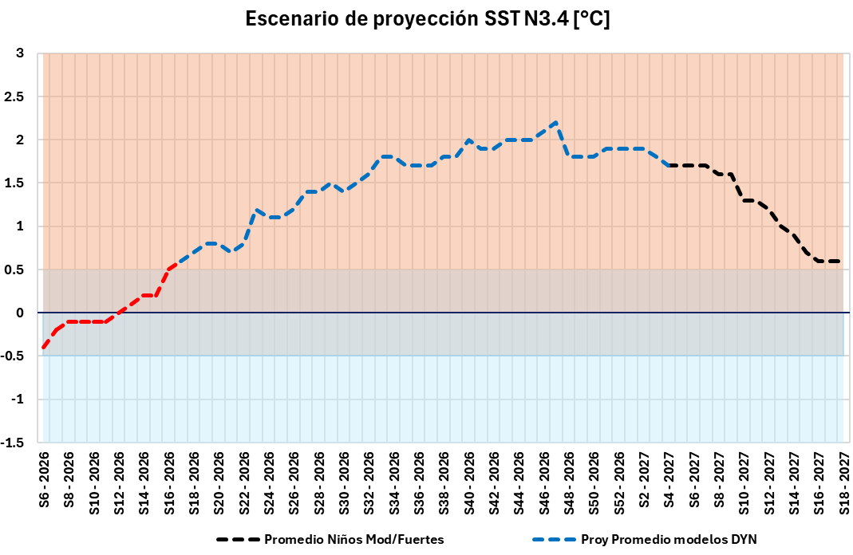
7-Dec-26 | 74.28 | 150.49 | 223.57
14-Dec-26 | 95.24 | 141.10 | 203.90
21-Dec-26 | 79.47 | 122.07 | 176.46
28-Dec-26 | 66.23 | 112.37 | 170.00
4-Jan-27 | 52.27 | 99.54 | 163.89
11-Jan-27 | 46.28 | 92.55 | 160.39
18-Jan-27 | 45.03 | 89.45 | 143.93
25-Jan-27 | 53.25 | 91.93 | 142.90
1-Feb-27 | 55.17 | 95.86 | 170.53
8-Feb-27 | 49.21 | 90.91 | 163.80
15-Feb-27 | 51.39 | 94.13 | 175.04
22-Feb-27 | 47.73 | 99.61 | 188.60
1-Mar-27 | 44.19 | 103.24 | 186.94
8-Mar-27 | 39.34 | 110.79 | 224.44
15-Mar-27 | 52.40 | 123.57 | 250.84
22-Mar-27 | 55.69 | 141.63 | 318.83
29-Mar-27 | 89.53 | 173.60 | 359.54
5-Apr-27 | 85.78 | 195.43 | 399.77
12-Apr-27 | 81.03 | 212.43 | 383.27
19-Apr-27 | 98.46 | 232.95 | 408.60
26-Apr-27 | 102.71 | 243.04 | 454.00
3-May-27 | 132.66 | 272.61 | 456.77
10-May-27 | 142.60 | 291.62 | 483.96
17-May-27 | 133.37 | 286.60 | 445.13
24-May-27 | 168.67 | 291.55 | 469.10
31-May-27 | 169.93 | 284.16 | 419.90
7-Jun-27 | 158.59 | 281.21 | 428.91
14-Jun-27 | 157.59 | 274.19 | 433.16
21-Jun-27 | 154.03 | 268.15 | 417.93
28-Jun-27 | 149.39 | 259.74 | 381.41
5-Jul-27 | 115.73 | 244.08 | 353.53
12-Jul-27 | 101.02 | 232.64 | 355.21
19-Jul-27 | 139.43 | 231.40 | 352.86
26-Jul-27 | 135.31 | 219.89 | 363.99
2-Aug-27 | 110.95 | 210.67 | 354.64
9-Aug-27 | 100.93 | 212.18 | 386.24
16-Aug-27 | 101.15 | 206.79 | 340.00
23-Aug-27 | 103.49 | 205.70 | 328.14
30-Aug-27 | 102.97 | 208.47 | 341.46
6-Sep-27 | 84.87 | 202.58 | 341.81
13-Sep-27 | 98.34 | 207.22 | 317.14
20-Sep-27 | 116.64 | 212.84 | 292.01
27-Sep-27 | 128.67 | 221.78 | 331.19
4-Oct-27 | 121.56 | 239.75 | 386.64
11-Oct-27 | 128.81 | 251.93 | 406.80
18-Oct-27 | 136.19 | 257.82 | 397.39

Demanda
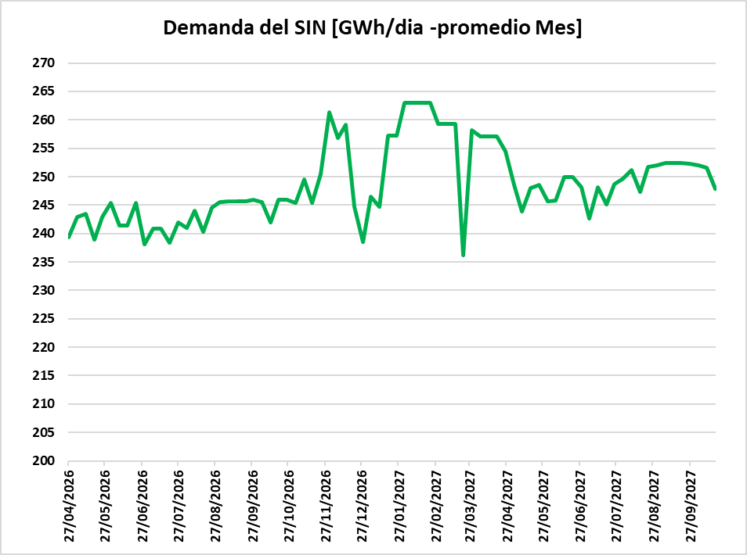
Demanda de energía
Regresar al sitio

Se considera el informe publicado por la UPME (julio/2025)

Escenario | Escenarios demanda UPME
A | Escenario Medio
https://www1.upme.gov.co/DemandayEficiencia

Curva de duración de carga: La demanda del sistema se representa mediante una curva de duración de carga de catorce (14) bloques, cuya duración semanal se muestra a continuación. El bloque 7 representa las horas de demanda máxima y el bloque 1 las horas de demanda mínima.

Para el verano 2026/2027 y teniendo en cuenta la ocurrencia de un fenómeno climático tipo el Niño con aumento de temperaturas ambiente, se considera para dicho periodo el escenario IC68 de la UPME

Precios combus
Precios de combustibles
Regresar al sitio
Se considera la información de precios de combustibles entregada por la UPME en el mes de noviembre de 2025 y los supuestos considerados por el SPO en su reunión 378 de febrero de 2026. En las siguientes figuras se presenta la proyección de los precios indicados para distintos combustibles y regiones/plantas

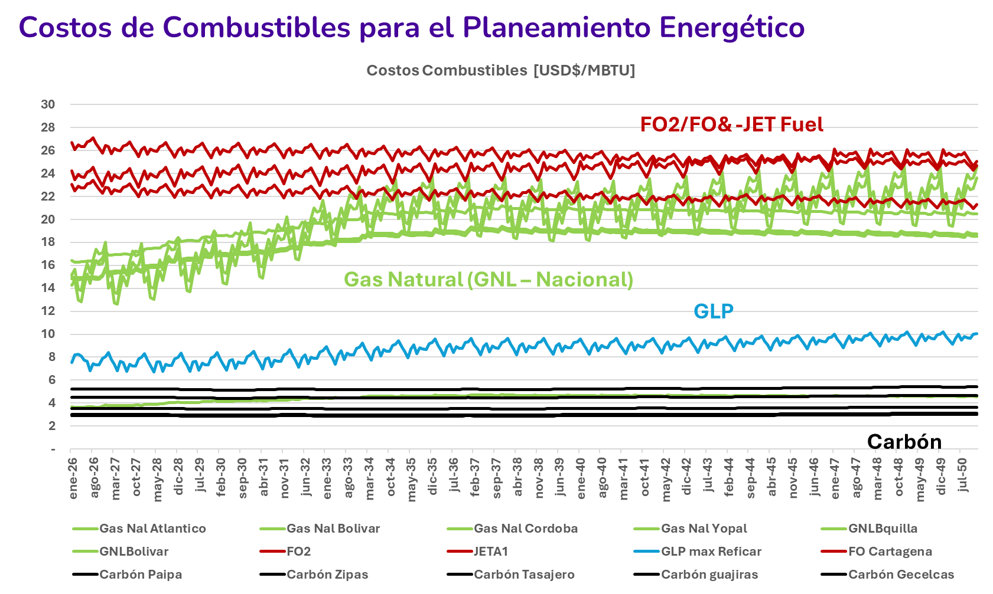

Fuente: | https://www.upme.gov.co/simec/planeacion-energetica/proyeccion-de-precios-de-los-energeticos/

Costo Increm.
Costo incremental operativo de racionamiento de energía:

Regresar al sitio

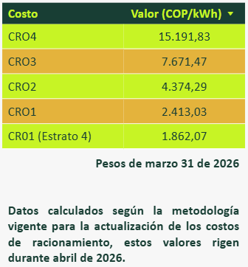

 | Para los casos de simulación se considera un único valor de energía no suministrada (ENS) con el costo del cuarto segmento de racionamiento, usando la TRM del último día del mes anterior

 | Fuente (UPME) | https://www1.upme.gov.co/DemandayEficiencia/Paginas/costos-de-racionamiento.aspx

ProyectosGeneración
2.13 Proyectos de generación futuros

Escenario Base de expansión de generación
Regresar al sitio

Fueron considerados los siguientes proyectos en todo el horizonte de análisis:
Proyectos que tienen OEF asumiendo atraso de un año de sus FPO
Proyectos con OEF que al momento de esta simulación se encontraban en pruebas y con entregas de generación cercanas a su CEN fueron consideradas en operación

 | 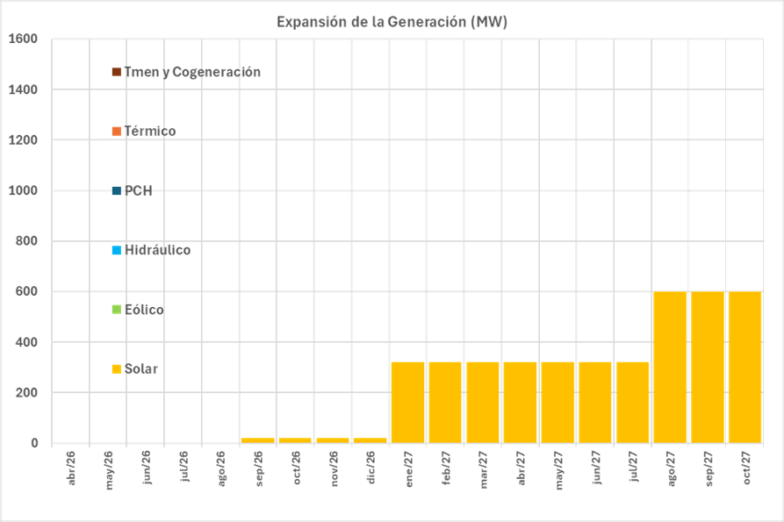 | 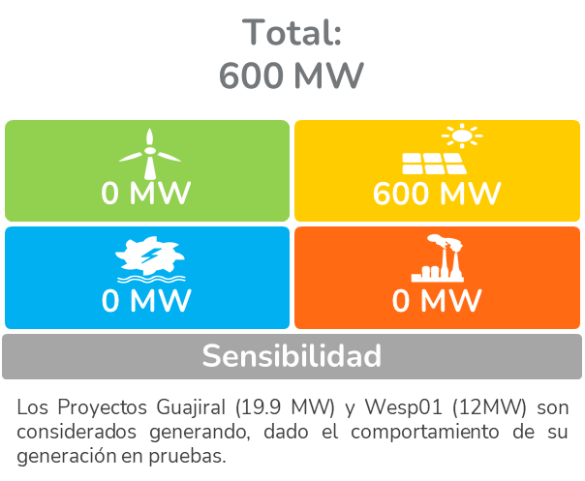

Los proyectos de esta grafica, se presentan apartir del mes de operación completa

